关系图
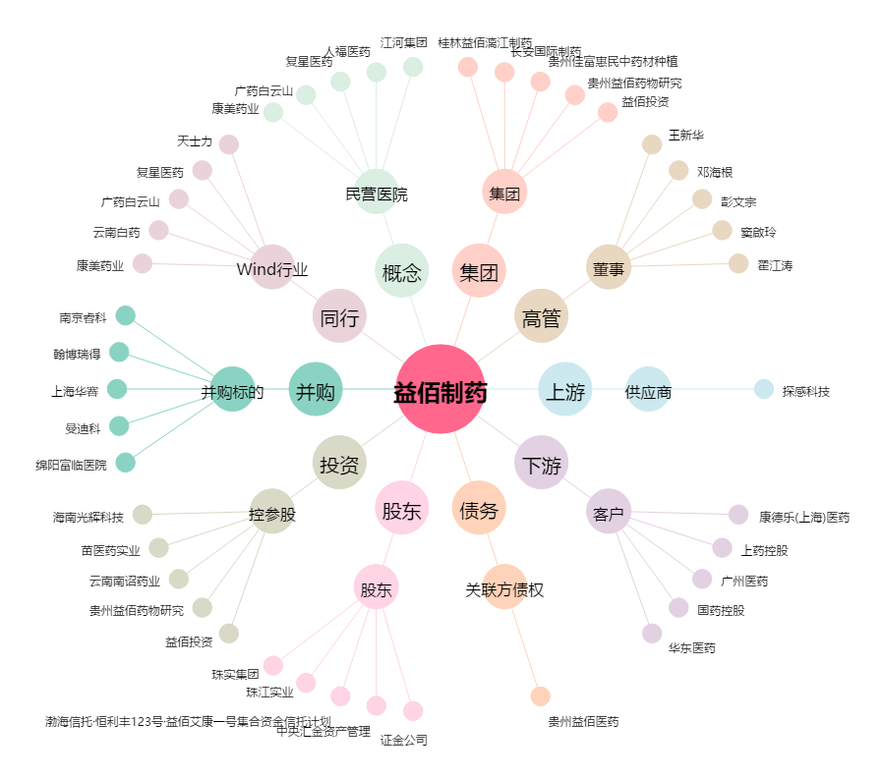
益佰制药[600594.SH] - 关系概览图

